Celda Robótica
CELDA ROBÓTICA

Automatización Industrial

Objetivo: | Reducción de mano de obra, materiales y energía
 | Reducción de tiempos de fabricación (plazo de entrega)
 | Precisión en la fabricación
 | Eliminación de trabajos con alto riesgo ergonómico

Se utilizará una celda de manufactura debido a que permite un flujo de materiales más eficiente y una mejor comunicación.

 | Cotización Elementos de seguridad
 | Descripción | Referencia | Cantidad | Costo/unidad | Imagen
 | Tapetes de seguridad (MatGuard) | 440F-M2030BYNN ALLEN-BRADLEY | 6 | $ 5,938,087.00
 | Safety laser Scanner Area | SICK S30A-6111DP | 6 | $ 12,475,478.00 | 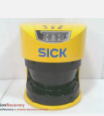
 | Interruptores de emergencia | 800FP-MT44PX01S ALLEN-BRADLEY | 6 | $ 233,343.00 | 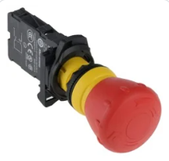
 | Dead Man Switch |  | 3 | $ 1,216,461.00
 | Door Interlock | 440k-T11090 ALLEN-BRADLEY | 3 | $ 368,506.00
 | Malla de celda - Cell guarding |  |  |  | 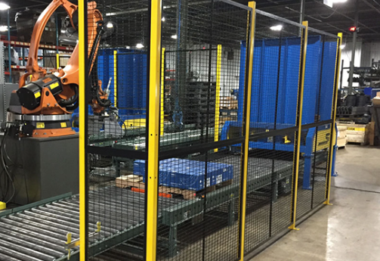
 | Palanca interna de apertura (Celda) |  | 3
 | Cortinas de seguridad | XUSL2E2BB051N - SCHNEIDER ELECTRIC | 6 |  | 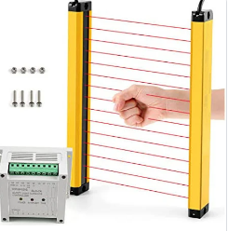
 | Balizas de seguridad LED | XVC6B35SK - SCHNEIDER ELECTRIC | 3 | $ 927,053.00

Análisis de Riesgo
https://www.pilz.com/es-ES/support/law-standards-norms/functional-safety/en-iec-62061?authuser=0

 | Matriz de Riesgo según IEC 62061 (Peligros Identificados)
 | Peligros/Hazards | Controles Ingeniería/Administrativo | Severidad (S) | Frecuencia (F) | Probabilidad (W) | Probabilidad evitar o limitar daño (P) | Clase (K) | Clasificación de riesgo
 | Exposición de Arco Eléctrico | Protecciones dieléctricas Trabajos estándar con supervisión de seguridad | 4 | 3 | 2 | 5 | 10 | SIL 2
 | Entrada a espacio confinado: Equipo en movimiento | Uso del teach pendant Limitar el ingreso de personas EPP Protocolos de seguridad Operarios capacitados | 4 | 2 | 2 | 5 | 9 | SIL 2
 | Contacto con Electricidad | Protecciones dieléctricas Trabajos estándar con supervisión de seguridad Operarios con entrenamiento específico | 4 | 3 | 2 | 5 | 10 | SIL 2
 | Peligros de Aplastamiento | EPP Limitar el ingreso de personas Desenergizar equipos que ejercen movimiento | 3 | 2 | 2 | 1 | 5 | OM PLra
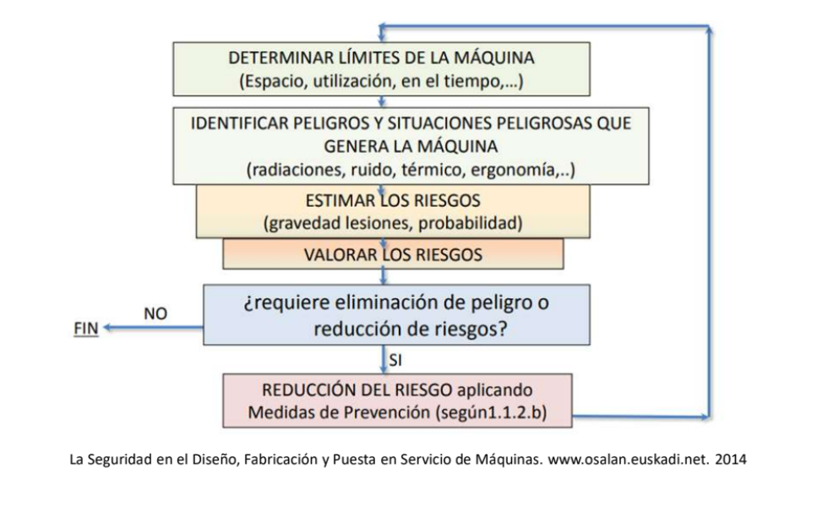
 | Caída de objetos | EPP | 3 | 2 | 2 | 1 | 5 | OM PLra
 | Golpe por objetos en movimiento | EPP Limitar el ingreso de personas Desenergizar equipos que ejercen movimiento Uso de teach pendant | 3 | 2 | 2 | 1 | 5 | OM PLra
 | Tensores ergonómicos: cargas manuales | Controles ergonómicos como plataformas o descansos entre operación | 2 | 5 | 4 | 1 | 10 | OM PLra
 | Área con peligro de explosión (pintura) | Encerramiento EPP Ropa y careta especial Controles ergonómicos: descanso entre turno | 3 | 4 | 2 | 3 | 9 | SIL 1
 | Peligro en los ojos (partículas, químicos) | Encerramiento EPP Ropa y careta especial Controles ergonómicos: descanso entre turno | 3 | 4 | 2 | 3 | 9 | SIL 1
 | Peligros de gravedad | Uso de Manlift Operarios capacitados y con certificado de trabajo en alturas | 3 | 2 | 2 | 1 | 5 | OM PLra
 | Exposición a ruido | EPP | 2 | 5 | 3 | 3 | 11 | SIL 1
 | Puntos de atrapamiento | EPP Limitar el ingreso de personas Desenergizar equipos que ejercen movimiento | 3 | 2 | 2 | 1 | 5 | OM PLra
 | Resbalones/tropiezos | Trabajos con estándar con supervisión de seguridad. Señalización adecuada | 3 | 3 | 4 | 1 | 8 | SIL 1
 | Colisiones entre objeto-operario | EPP Limitar el ingreso de personas Desenergizar equipos que ejercen movimiento Uso de teach pendant | 4 | 2 | 2 | 3 | 7 | SIL 2
 | Superficies filosas | EPP Limitar el ingreso de personas Desenergizar equipos que ejercen movimiento | 1 | 3 | 2 | 1 | 6 | OM
 | Incendios y explosiones (uso indebido de productos químicos) | EPP Permiso y validación por seguridad y equipo de bomberos Personal capacitado | 4 | 4 | 2 | 1 | 7 | SIL 2
 | Quemaduras por contacto | EPP Permiso y validación por seguridad y equipo de bomberos Personal capacitado Trabajo esándar y supervisión | 3 | 4 | 2 | 3 | 9 | SIL 1
 | Exposición a productos químicos | EPP Permiso y validación por seguridad y equipo de bomberos Personal capacitado Trabajo esándar y supervisión | 3 | 4 | 2 | 3 | 9 | SIL 1

 |  |  | SIL 1 (Safety Integrity Level 1): |  | Riesgo mínimo y medidas de seguridad son confiables
 |  |  | SIL 2 (Safety Integrity Level 2): |  | Riesgo moderado y grado de confiabilidad mayor que SIL 2
 |  |  | SIL 3 (Safety Integrity Level 3): |  | Sistema proporciona una reducción significativda de riesgo
 |  |  |  |  | y medidas son altamente confiables
 |  |  | OM: | Probabilidad y frecuencia de exposición al peligro (necesidad de incrementar controles)

